Sheet4
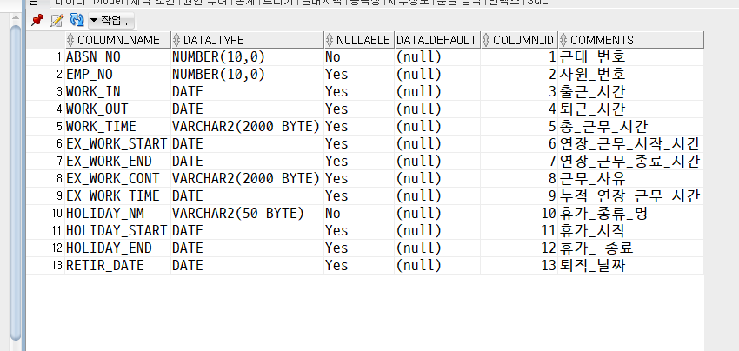
 |  |  |  |  |  |  |  | 11111111 | 김김김 | qwdqwedqw | 대전 서구 둔산동 | 010-0000-0000 | 2020-01-01 | 1994-07-24 | 충남대학교 | 1 | ysj0724@naver.com | ysj0724@naver.com | 1 | 123456
 |  |  |  |  |  |  |  | 20210518 | 박박박 | qwdqwedqw | 대전 서구 둔산동 | 010-0000-0000 | 2020-01-01 | 1994-08-01 | 충남대학교 | 1 | ysj0724@naver.com | ysj0724@naver.com | 1 | 123456
 |  |  |  |  |  |  |  | 20210519 | 최최최 | qwdqwedqw | 대전 서구 둔산동 | 010-0000-0000 | 2020-01-01 | 1994-08-02 | 충남대학교 | 1 | ysj0724@naver.com | ysj0724@naver.com | 1 | 123456
 |  |  |  |  |  |  |  | 20210520 | 황황황 | qwdqwedqw | 대전 서구 둔산동 | 010-0000-0000 | 2020-01-01 | 1994-08-03 | 충남대학교 | 1 | ysj0724@naver.com | ysj0724@naver.com | 1 | 123456
 |  |  |  |  |  |  |  | 20210525 | 민민민 | qwdqwedqw | 대전 서구 둔산동 | 010-0000-0000 | 2020-01-01 | 1994-08-04 | 충남대학교 | 1 | ysj0724@naver.com | ysj0724@naver.com | 1 | 123456

 |  |  |  |  |  |  | CAREER_COM_NM | HIRE_DATE | END_DATE
 |  |  |  |  |  |  | 삼성전자 | 2020-05-16 | 2020-05-16
 |  |  |  |  |  |  | 현대해상 | 2019-01-01 | 2020-05-16
 |  |  |  |  |  |  | 현대자동차 | 2018-01-01 | 2020-05-16
 |  |  |  |  |  |  | 서울아산병원 | 2017-01-01 | 2020-05-16
 |  |  |  |  |  |  | 기업은핸 | 2016-01-01 | 2020-05-16

emp_SCHEDULE_no | NUMBER(10,0) | No |  | 1 | 사용자_휴일번호
COM_no | NUMBER(10,0) | Yes |  | 2 | 회사_일련번호
SCHEDULE_NM | VARCHAR2(50 BYTE) | Yes |  | 3 | 휴일명
SCHEDULE_DT | DATE | Yes |  | 4 | 휴일_날짜
SCHEDULE_no | NUMBER(10,0) | Yes |  | 5 | 일정_번호

SCHEDULE_no | NUMBER(10,0) | No |  | 1 | 일정_번호
SCHEDULE_TITLE | VARCHAR2(50 BYTE) | No |  | 2 | 일정_제목
SCHEDULE_CONT | VARCHAR2(2000 BYTE) | No |  | 3 | 일정_내용
PROGRESS | VARCHAR2(2000 BYTE) | Yes |  | 4 | 일정_진행상황_구분코드
START_DT | DATE | No |  | 5 | 일정_시작날짜
END_DT | DATE | No |  | 6 | 일정_마감날짜
MY_SCHEDULE | VARCHAR2(10 BYTE) | Yes |  | 7 | 내_일정여부
emp_no | NUMBER(10,0) | Yes |  | 8 | 사원_번호

1 | 제목1 | 일정1 |  | 2021-05-07 | 2021-05-15 | Y | 11111111
2 | 제목2 | 일정2 |  | 2021-05-01 | 2021-05-16 | N | 11111111
3 | 제목3 | 일정3 |  | 2021-04-20 | 2021-05-15 | Y | 11111111
4 | 제목4 | 일정4 |  | 2021-01-20 | 2021-05-16 | N | 11111111
5 | 제목5 | 일정5 |  | 2021-05-20 | 2021-05-15 | Y | 11111111
6 | 제목6 | 일정6 |  | 2021-05-17 | 2021-05-16 | N | 11111111



vehicle_no
emp_no
VM_no
RENTAL_DATE
USE_CONT
START_ADDR
END_ADDR
MILEAGE

vehicle_no | emp_no | VM_no | RENTAL_DATE | USE_CONT | START_ADDR | END_ADDR | MILEAGE
1 | 11111111 | 1 | 2021-05-17 | 출장 | 대전 | 서울 | 500km
2 | 20210518 | 2 | 2021-04-17 | 회식 | 대전 | 서울 | 500km
3 | 20210519 | 3 | 2021-03-17 | 외근 | 대전 | 서울 | 500km
4 | 20210520 | 1 | 2021-02-17 | 외근 | 대전 | 서울 | 500km
5 | 20210525 | 2 | 2021-01-17 | 거래처방문 | 대전 | 서울 | 500km

VM_no | VM_NM | VM_REMTAL
1 | 소나타 | 리스
2 | 아반떼 | 대여
3 | 카니발 | 리스

Sheet5
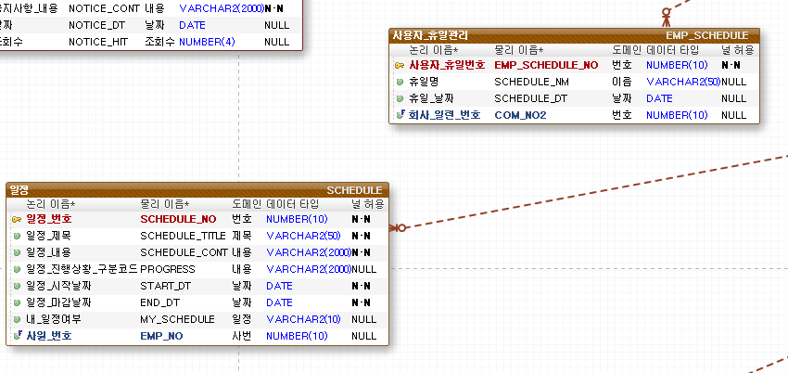

 | 컬럼추가하기

AMSN_TRDN
absn_no 낫널
emp_no 낫널
holiday_NM 널

CAREER
CAREER DATE 행 삭제

